Transazione documenti
COMUNE DI SAN GIOVANNI LUPATOTO

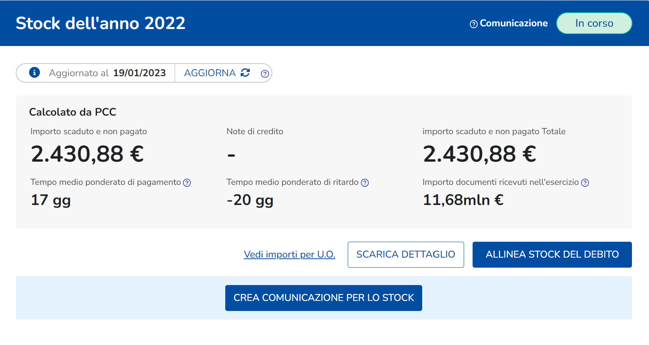

Stock relativo all'ente: | Comune di San Giovanni Lupatoto - Uff_eFatturaPA
Anno stock: | 2022
Data elaborazione PCC: | 18/01/2023 00:00
DATI AMMINISTRAZIONE |  | DATI FORNITORE |  | DATI IDENTIFICATIVI FATTURA |  |  |  |  |  | IMPORTO TOTALE CALCOLATO (A) | SALDI CHE CONCORRONO AL CALCOLO DELLO STOCK DEL DEBITO |  |  |  | STOCK A-(B+C+D+E) | FATTURA SICOGE | INFORMAZIONI SUL CONO DI VISIBILITA'
Codice Fiscale | Codice Ufficio | Codice Fiscale | Id Fiscale IVA | IDENTIFICATIVO 1 | IDENTIFICATIVO 2 | IDENTIFICATIVO 3 |  |  |  |  | IMPORTO NON COMMERCIALE (B) | IMPORTO NON LIQUIDABILE (C) | IMPORTO SOSPESO AL 31/12 * (tiene conto delle correzioni dovute ai pagamenti con giorni di sospensione) (D) | Saldo Pagato AL 31/12 (senza giorni di sospensione) (E) | Stock del debito | Si/No
 |  |  |  | Numero Progressivo di Registrazione | Id SDI | Numero fattura | Data Documento | Importo totale documento | Tipo documento |  |  |  |  |  |  |  | Codice Ufficio (Ufficio che ha in carico la fattura su PCC) | Denominazione Ufficio
00360350235 | UFA9B2 | 03024070272 | IT03024070272 | F512090000006621 | 374083095 | 5/2019 | 2019-01-31 | 1995.01 | FATTURE E ALTRI DOCUMENTI | 1635.25 | 0.00 | 0.00 | 0.00 | 904.02 | 731.23 | NO | UFA9B2 | Comune di San Giovanni Lupatoto - Uff_eFatturaPA
00360350235 | UFA9B2 | 03024070272 | IT03024070272 | F512090000006591 | 673667609 | 357/2018 | 2018-09-30 | 1881.94 | FATTURE E ALTRI DOCUMENTI | 1542.57 | 0.00 | 0.00 | 0.00 | 0.00 | 1542.57 | NO | UFA9B2 | Comune di San Giovanni Lupatoto - Uff_eFatturaPA
00360350235 | UFA9B2 | 05602670969 | IT05602670969 | F512090000019664 | 8524534385 | 0117170002638 | 2022-11-29 | 68.35 | FATTURE E ALTRI DOCUMENTI | 56.02 | 0.00 | 0.00 | 0.00 | 0.00 | 56.02 | NO | UFA9B2 | Comune di San Giovanni Lupatoto - Uff_eFatturaPA
00360350235 | UFA9B2 | 05602670969 | IT05602670969 | F512090000019667 | 8531267708 | 0117260006919 | 2022-11-30 | 53.71 | FATTURE E ALTRI DOCUMENTI | 44.02 | 0.00 | 0.00 | 0.00 | 0.00 | 44.02 | NO | UFA9B2 | Comune di San Giovanni Lupatoto - Uff_eFatturaPA
00360350235 | UFA9B2 | 00051570893 | IT00051570893 | F128090000003474 | 27974337 | I6011741 | 2015-12-31 | 2077.50 | FATTURE E ALTRI DOCUMENTI | 3837.41 | 0.00 | 0.00 | 0.00 | 3780.37 | 57.04 | NO | UFA9B2 | Comune di San Giovanni Lupatoto - Uff_eFatturaPA

Il numero delle imprese creditrici è pari a 3.

